手顺
手动创建一个项目。手顺书SpringMVC+Ajax+Jquery+maven+Jsp+Json

20180701 version

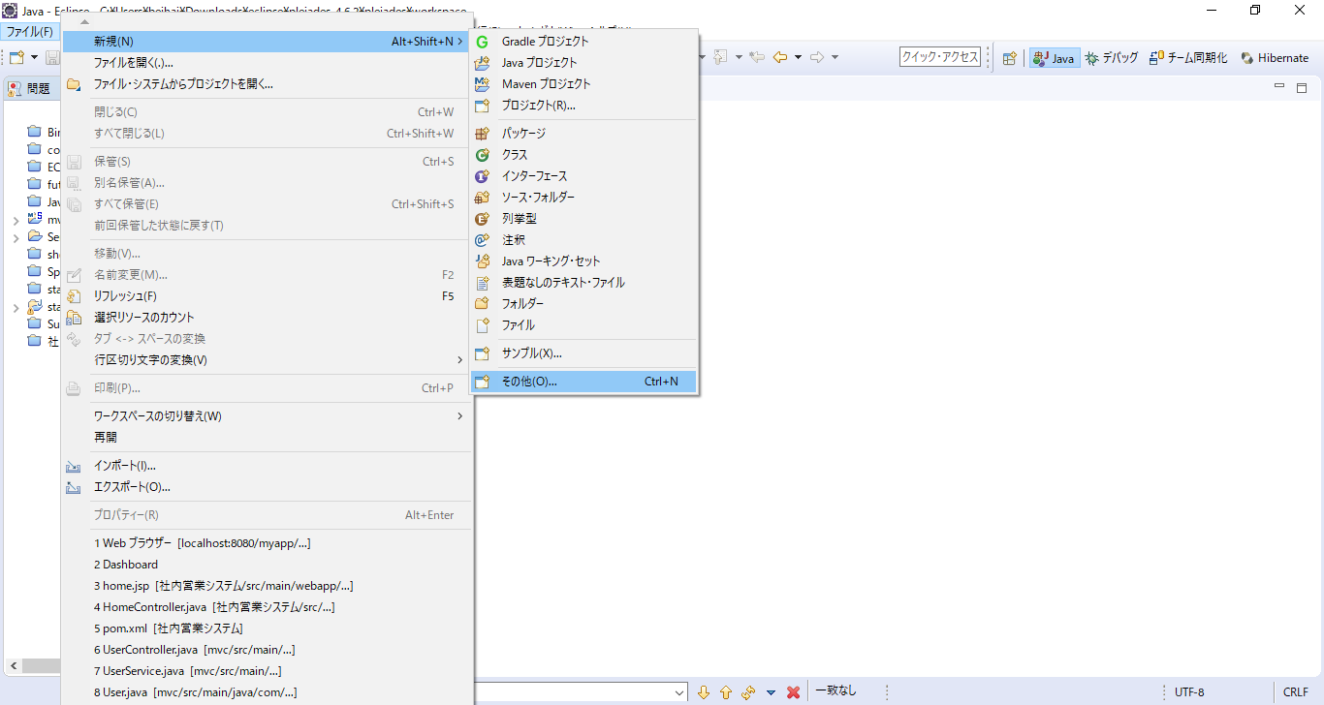

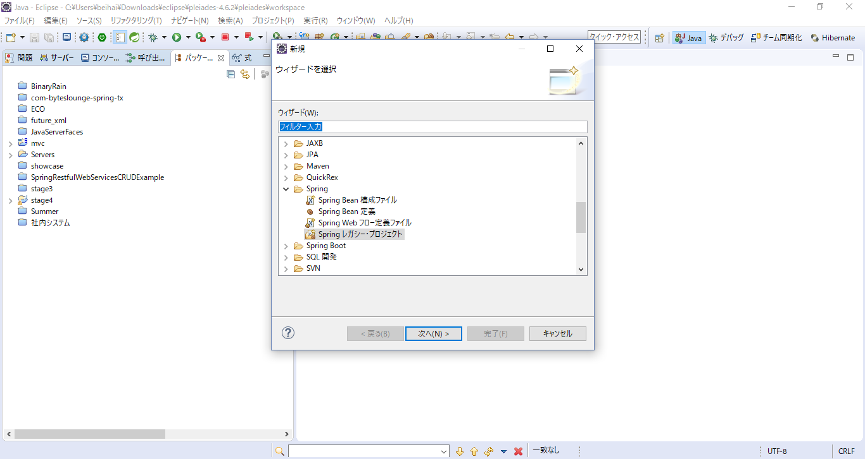

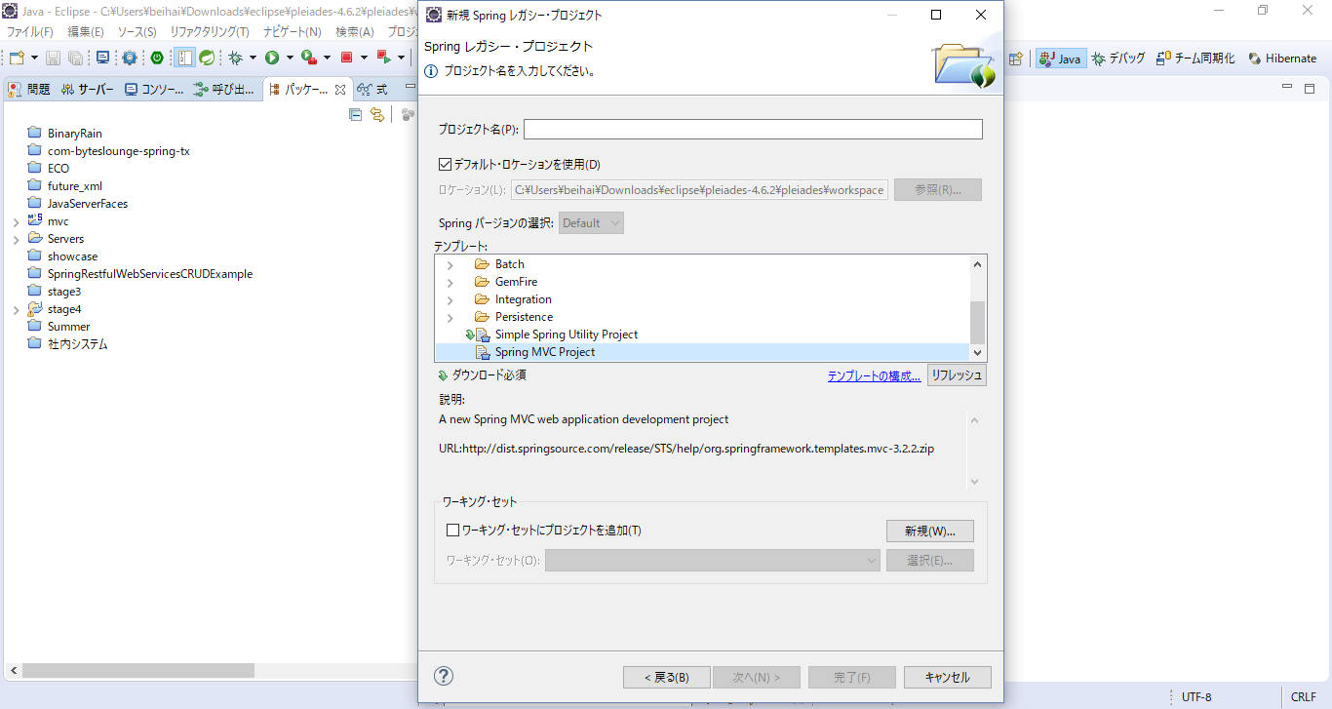

SpringMVCproject

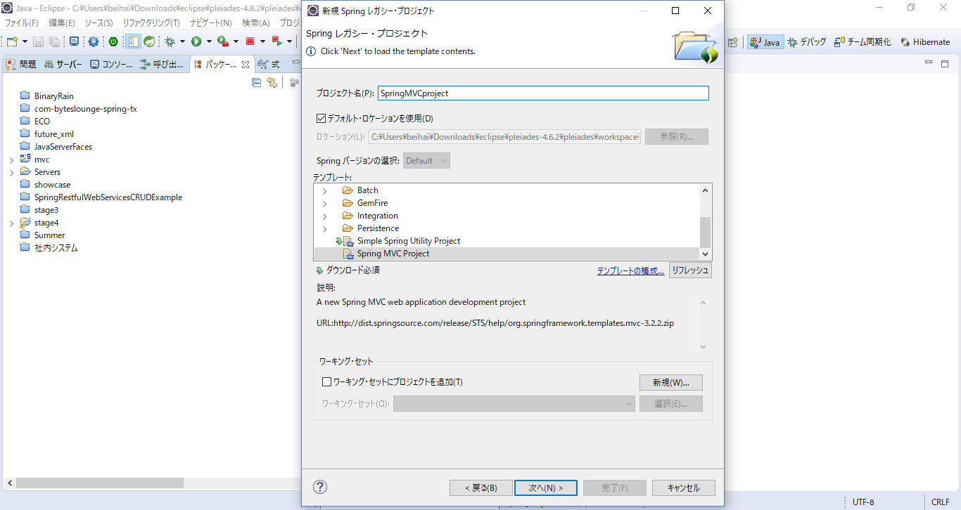

com.mycommany.myapp
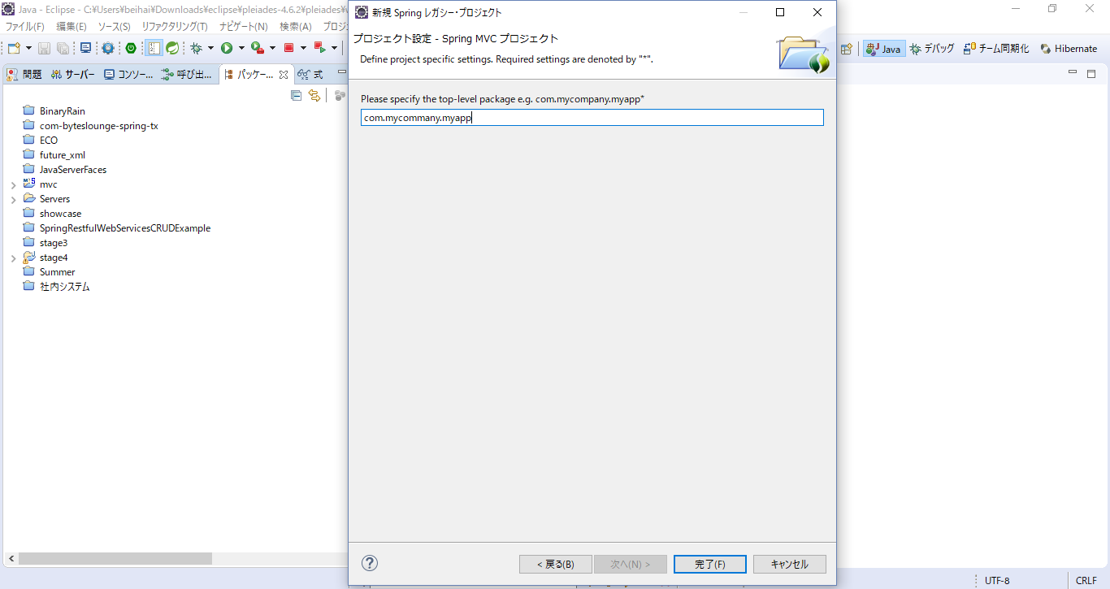

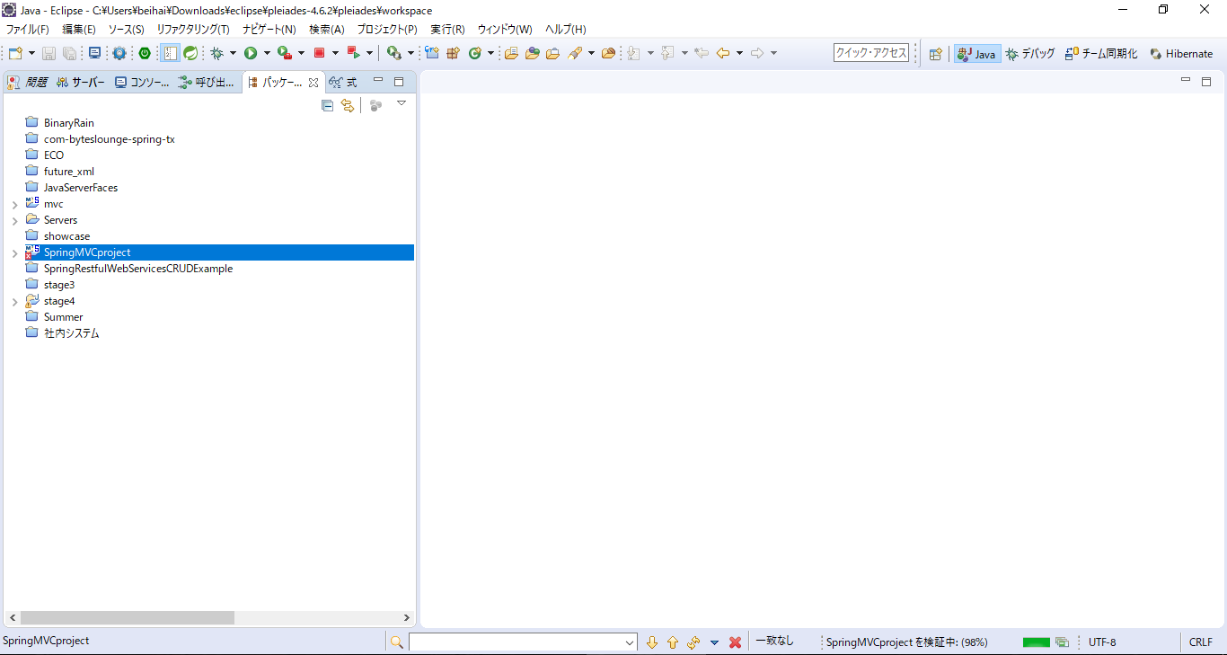

Your first Project！

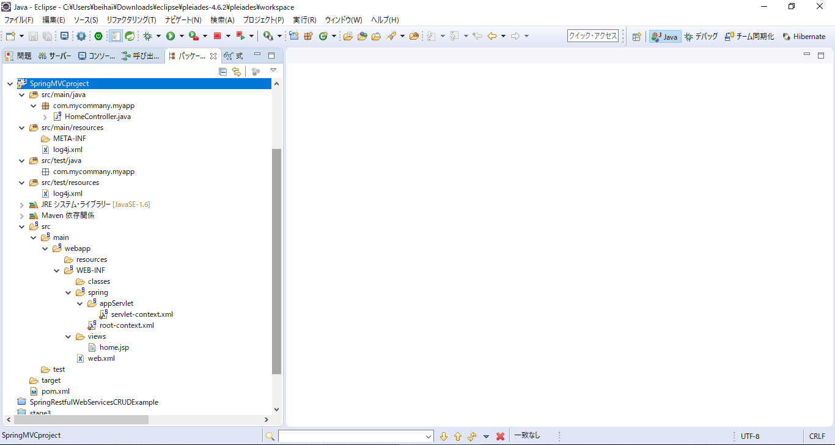

自动生成的整体目录结构

问题1
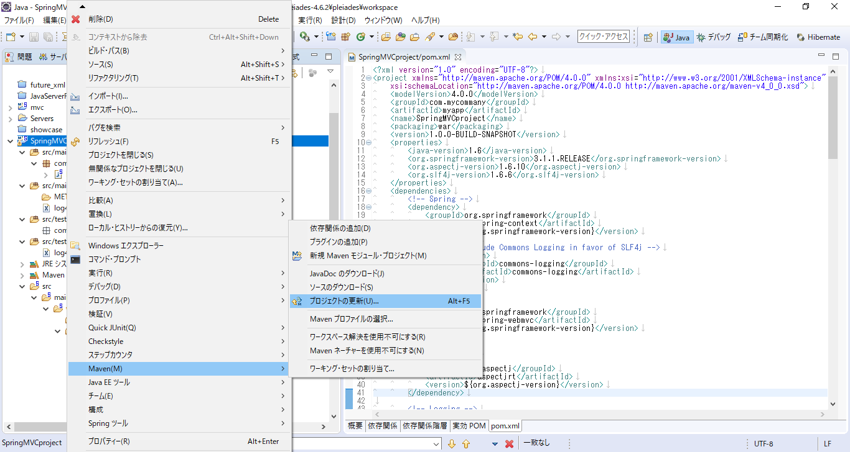

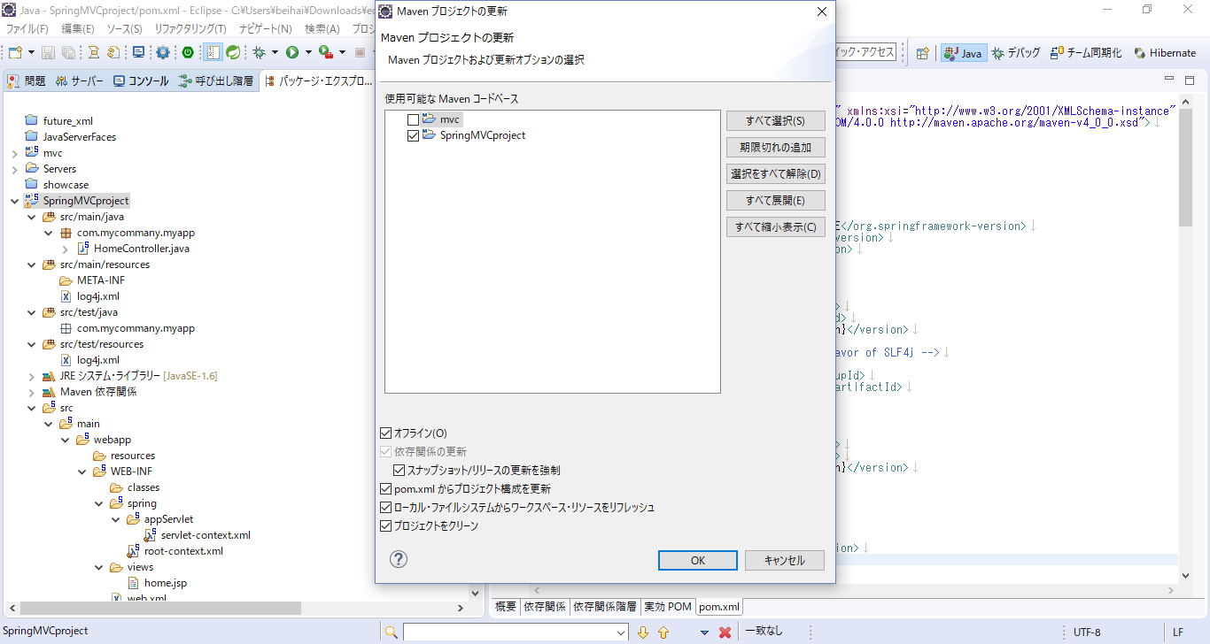

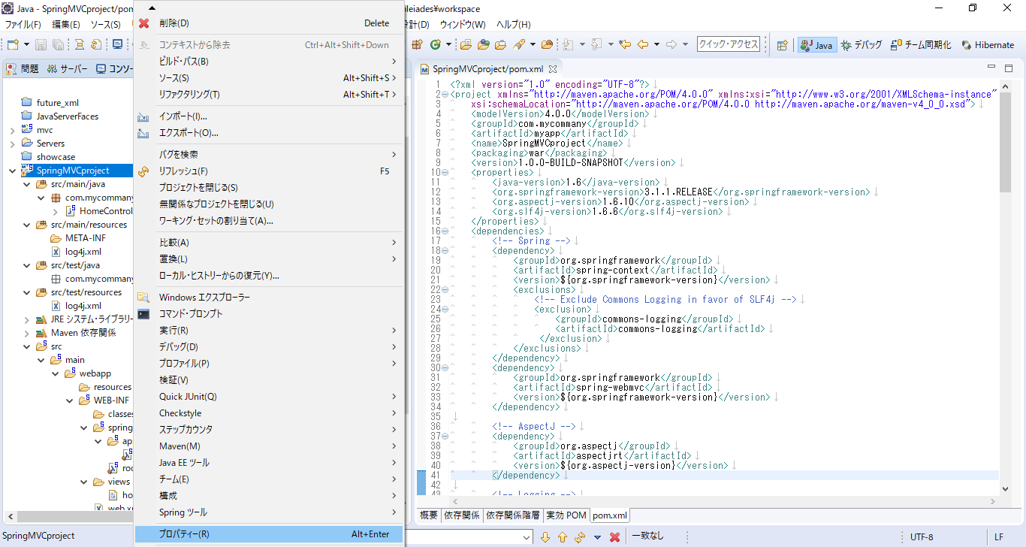

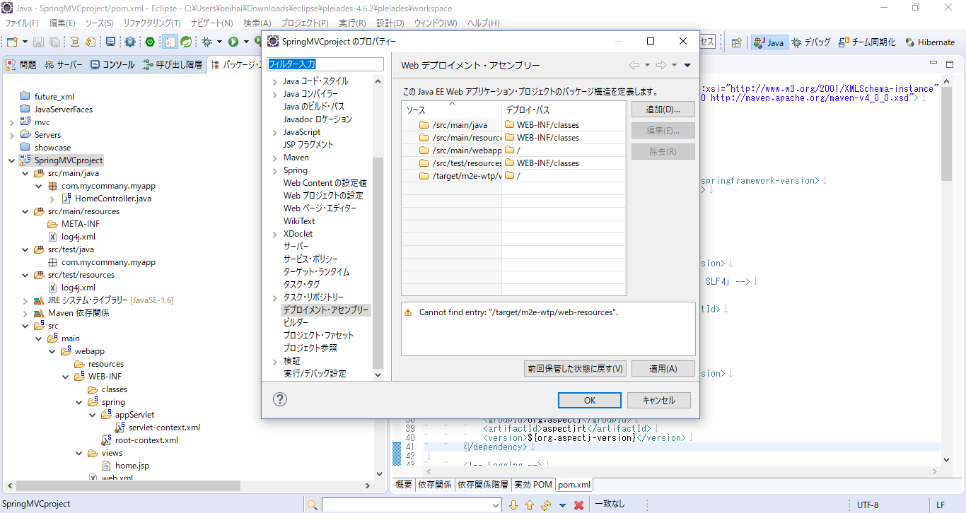

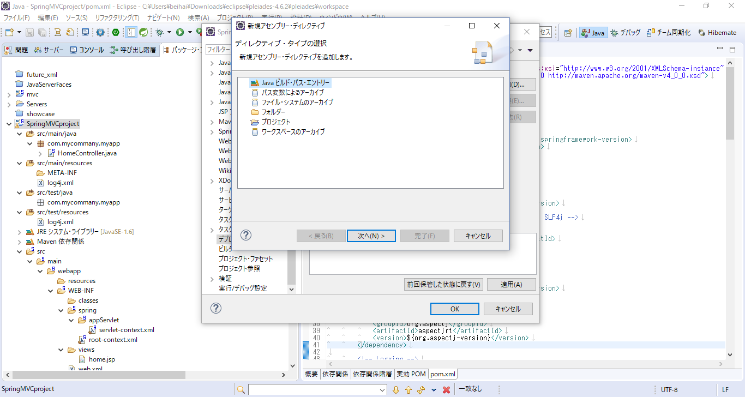

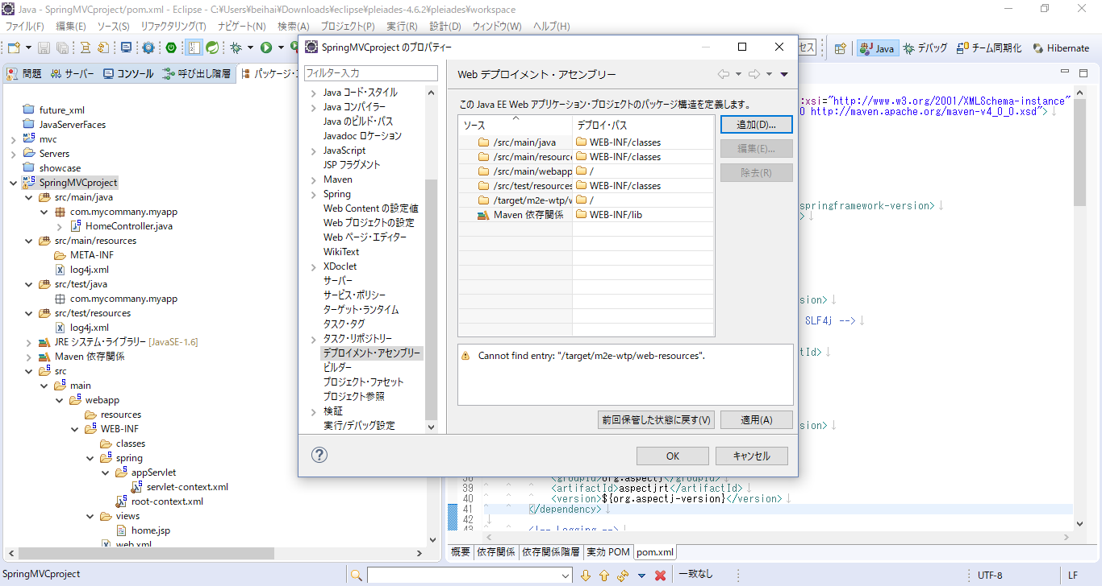

问题2
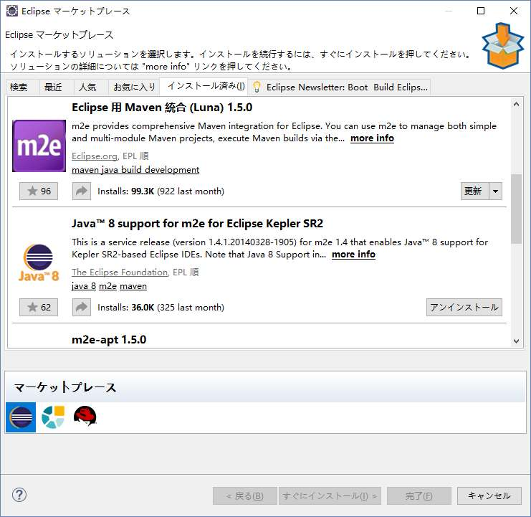
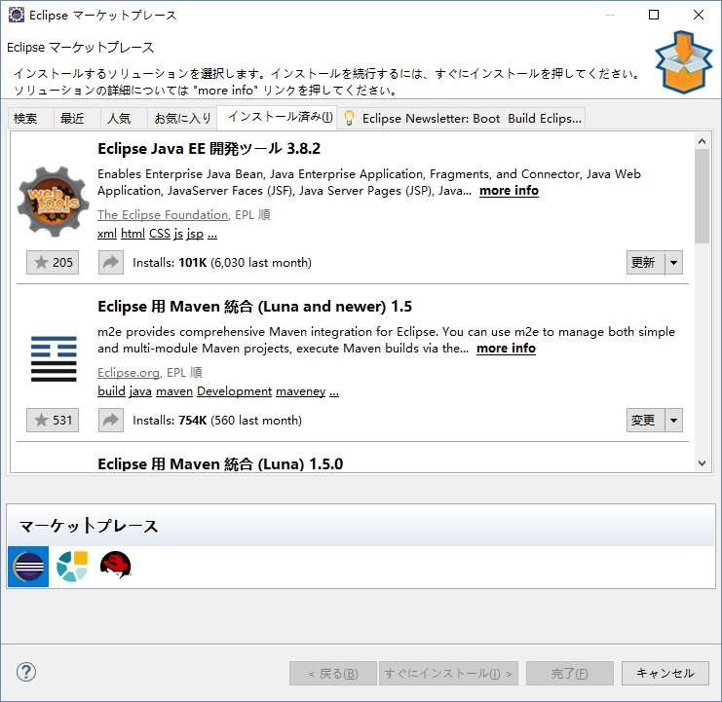
如果Maven不工作，请安装下面几个Pic中的软件。

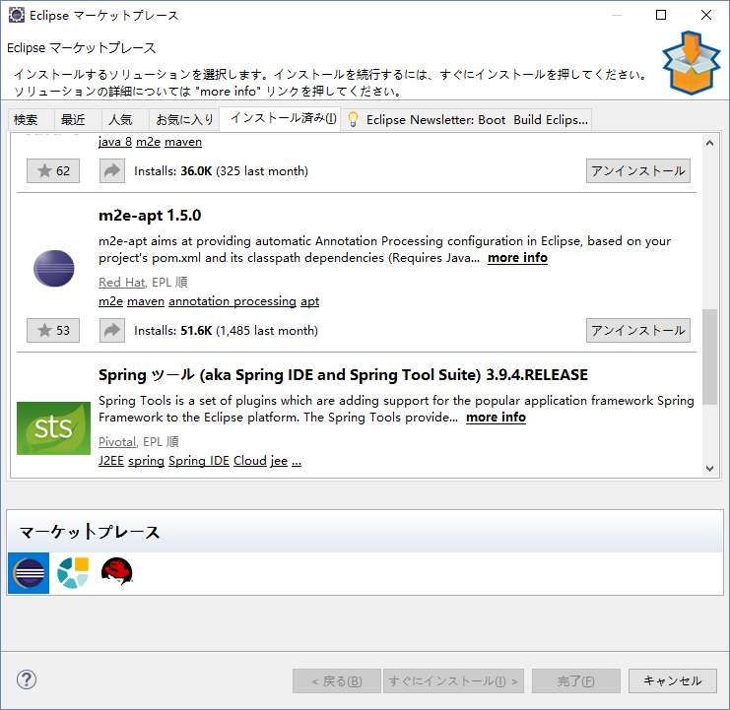
20180707 version

问题3
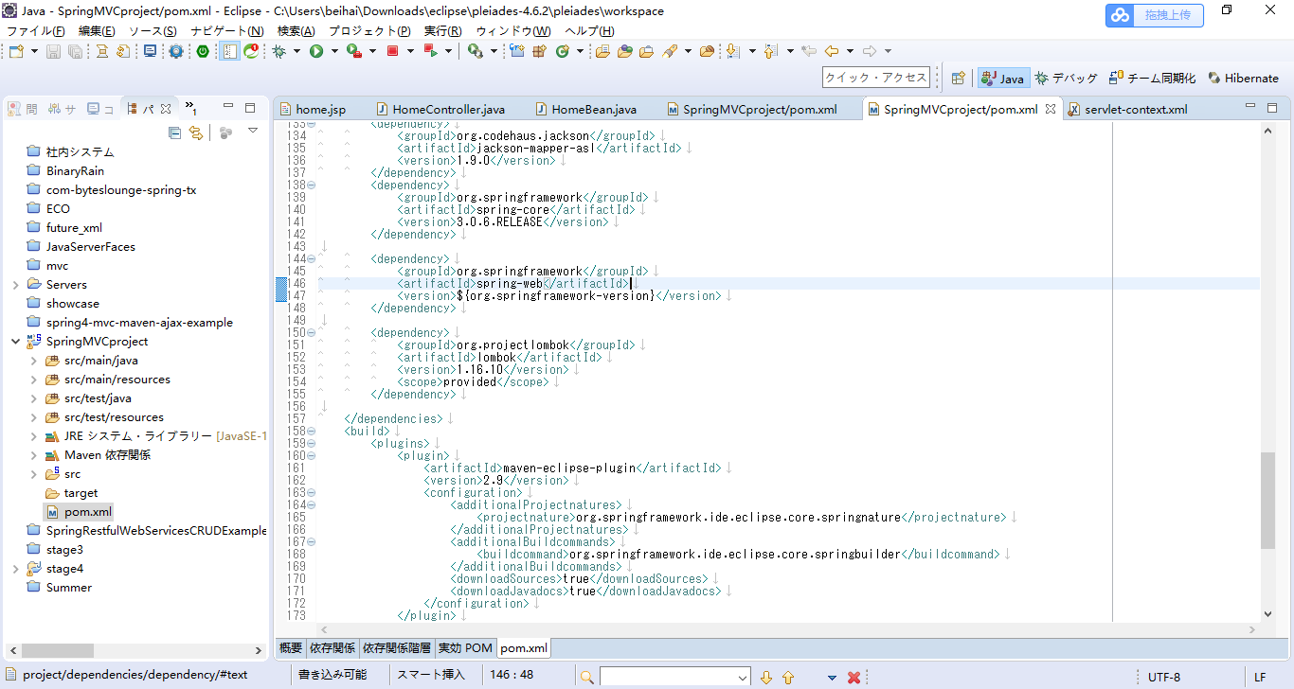
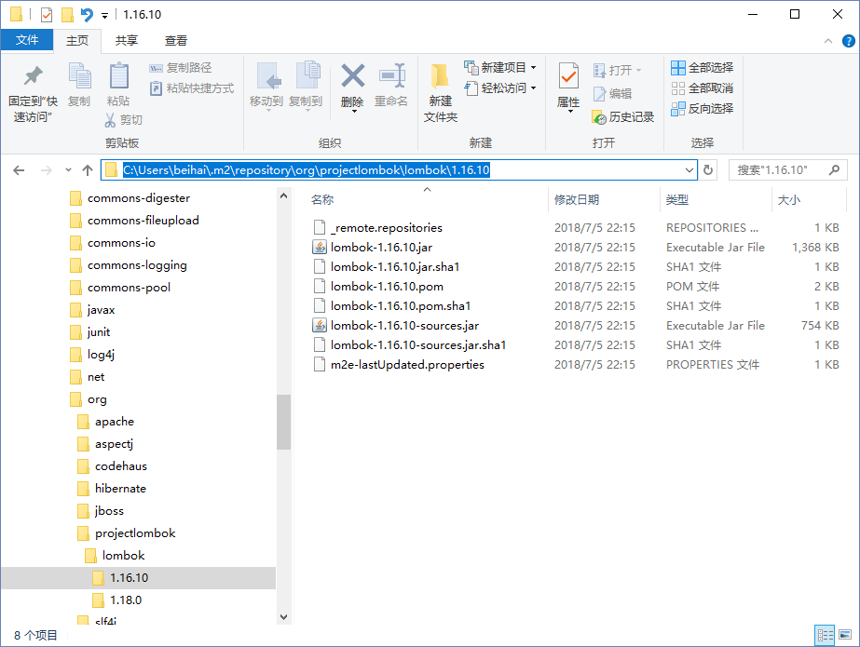
@Data没有工作

20180707 version

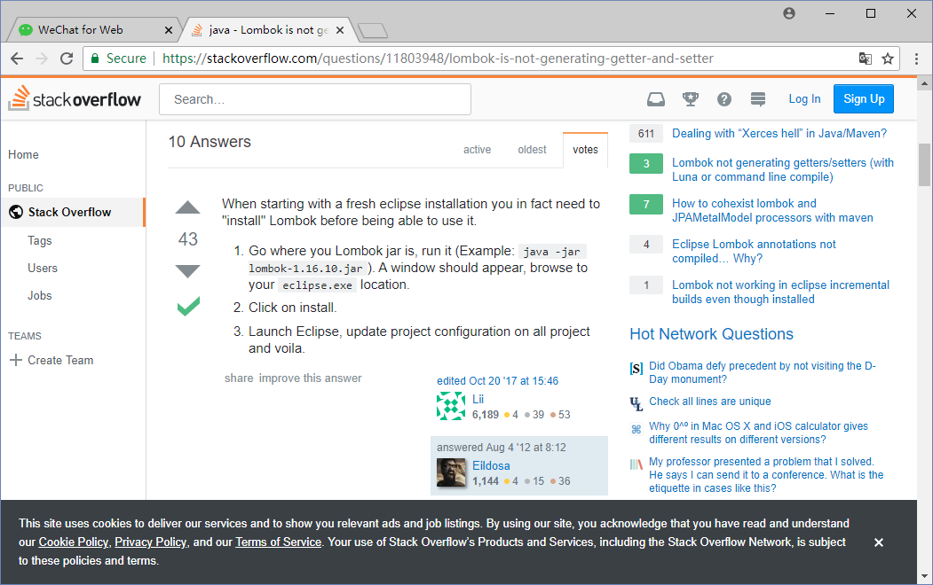

通过以上的提示。
@Data之所以没有工作，是因为没有注册Lombok的Jar文件。
具体操作如下
【事前准备】
1、找到lombok的Jar文件的物理地址
2、找到Eclipse.exe所在文件夹的物理地址
【操作】
1、直接执行lombok的Jar文件
2、刷新所在项目（就能解决@Data没有工作的问题）

